案例
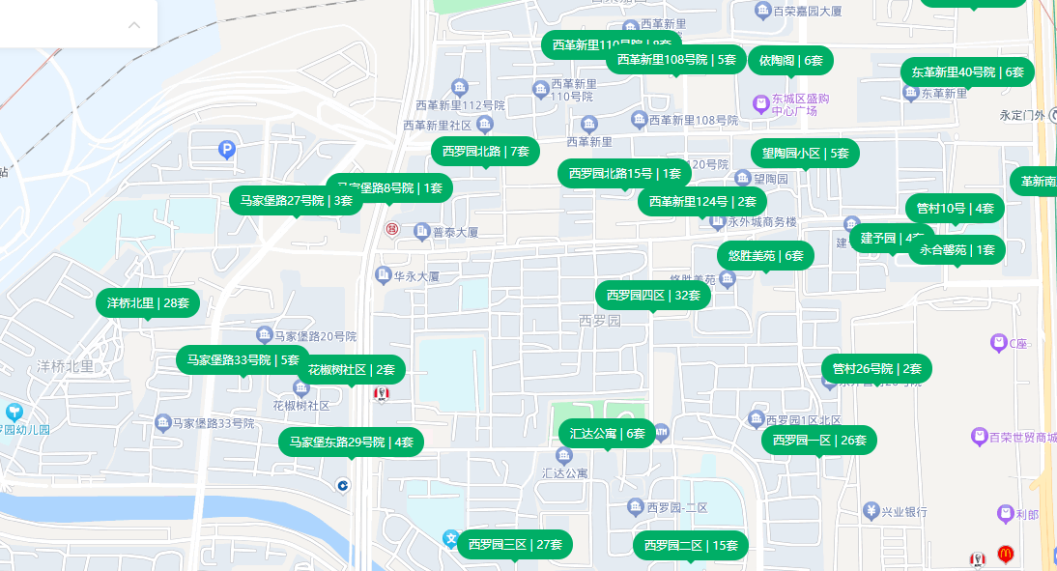

 | 户型 | 面积 | 朝向 | 楼层 | 月租金
马家堡路25号 | 一居室 | 47.28 | 南 | 中/6 | 4100 | 86.72
马家堡路27号 | 两居室 | 56.5 | 南 | 中/20 | 5800 | 102.65 |  | 1986
马家堡路27号 | 三居室 | 76.6 | 南北 | 高/20 | 6100 | 79.63
马家堡路8号 | 三居室 | 63.5 | 南北 | 高/6 | 5500 | 86.61
马家堡路33号 | 一居室 | 38 | 南 | 低/6 | 4800 | 126.32 | 精装修 | 1986
马家堡路33号 | 二居室 | 55.7 | 南 | 中/6 | 4996 | 89.69
马家堡路33号 | 二居室 | 55.7 | 南 | 中/6 | 5150 | 92.46
马家堡路33号 | 二居室 | 62.4 | 南北 | 高/6 | 5100 | 81.73 | 精装修
马家堡路33号 | 二居室 | 59.1 | 南北 | 中/6 | 5200 | 87.99
马家堡路33号 | 一居室 | 37.9 | 南 | 高/6 | 5730 | 151.19 | 精装修
洋桥北里 | 二居室 | 57.2 | 南北 | 低/6 | 5500 | 96.15 | 精装修
洋桥北里 | 二居室 | 65.5 | 西南 | 高/21 | 5500 | 83.97 | 精装修
洋桥北里 | 二居室 | 90 | 东南 | 中/14 | 5100 | 56.67
洋桥北里 | 二居室 | 63 | 南北 | 高/6 | 4400 | 69.84
洋桥北里 | 二居室 | 59 | 南北 | 高/6 | 5000 | 84.75 | 精装修
洋桥北里 | 二居室 | 61.08 | 南 | 中/6 | 4800 | 78.59
洋桥北里 | 二居室 | 90 | 东南 | 中/14 | 5100 | 56.67
西罗园北路 | 二居室 | 58 | 南北 | 高/6 | 4600 | 79.31
西罗园北路 | 二居室 | 60.7 | 南北 | 高/6 | 4800 | 79.08 | 精装修
西罗园北路 | 一居室 | 42.71 | 南 | 低/6 | 4800 | 112.39
西罗园北路 | 二居室 | 72.9 | 南北 | 高/6 | 4800 | 65.84 |  | 1990
西革新里110号院 | 一居室 | 42.98 | 南 | 低/6 | 4500 | 104.7 |  | 1992
西革新里110号院 | 一居室 | 44.44 | 东 | 中/6 | 4200 | 94.51
西罗园四区 | 一居室 | 40.55 | 南 | 中/6 | 4700 | 115.91 | 精装修
西罗园四区 | 三居室 | 80 | 南北 | 中/6 | 7200 | 90 | 精装修
西罗园四区 | 一居室 | 41.9 | 东 | 高/6 | 4300 | 102.63 | 精装修 | 1988
西罗园四区 | 一居室 | 41.19 | 南 | 高/6 | 4200 | 101.97 | 精装修 |  | 1989 | 1988 | 1992 | 1975
马家堡东路29号 | 一居室 | 44.8 | 南 | 高/6 | 4500 | 100.45 | 精装修 | 1989 | 0.314 | 0.2944 | 0.3728 | 0.0396
 | 二居室 | 56.5 | 南 | 高/6 | 4900 | 86.73 | 精装修 |  | 1.3 | 1.3 | 1.3 | 1.3
 | 二居室 | 61.4 | 南 | 高/6 | 5459 | 88.91 | 精装修 |  | 0.807 | 0.7972 | 0.8364 | 0.6698
 | 一居室 | 44.6 | 南 | 中/6 | 4930 | 110.54 | 精装修
西罗园北路15号 | 二居室 | 97.88 | 南北 | 高/6 | 5300 | 54.15

 |  |  |  |  |  |  |  |  | 3957
 |  |  |  |  |  |  |  |  | 65
 |  |  |  |  |  |  |  |  | 60.876923077 | 50

